Reporte fotográfico
Cobertura de residuos | Fecha de ejecución | Lunes 04 de mayo de 2026

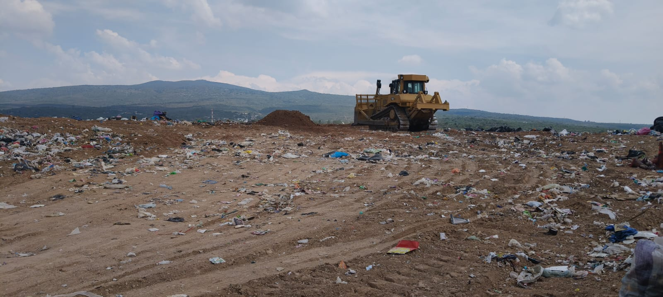
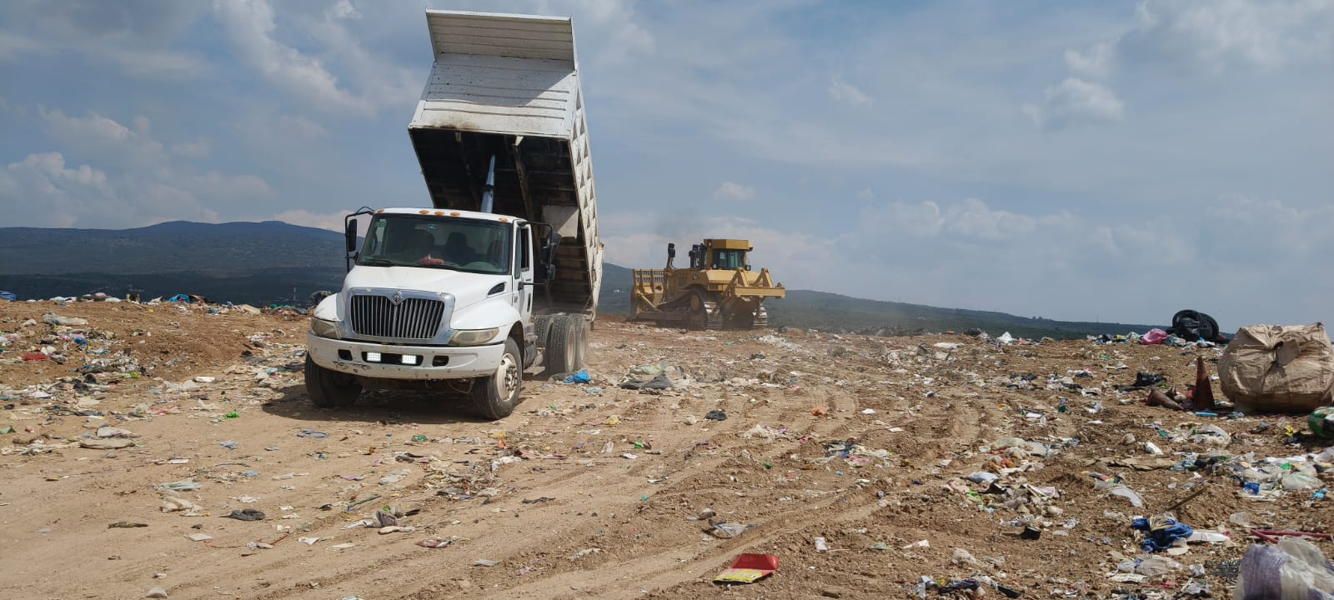
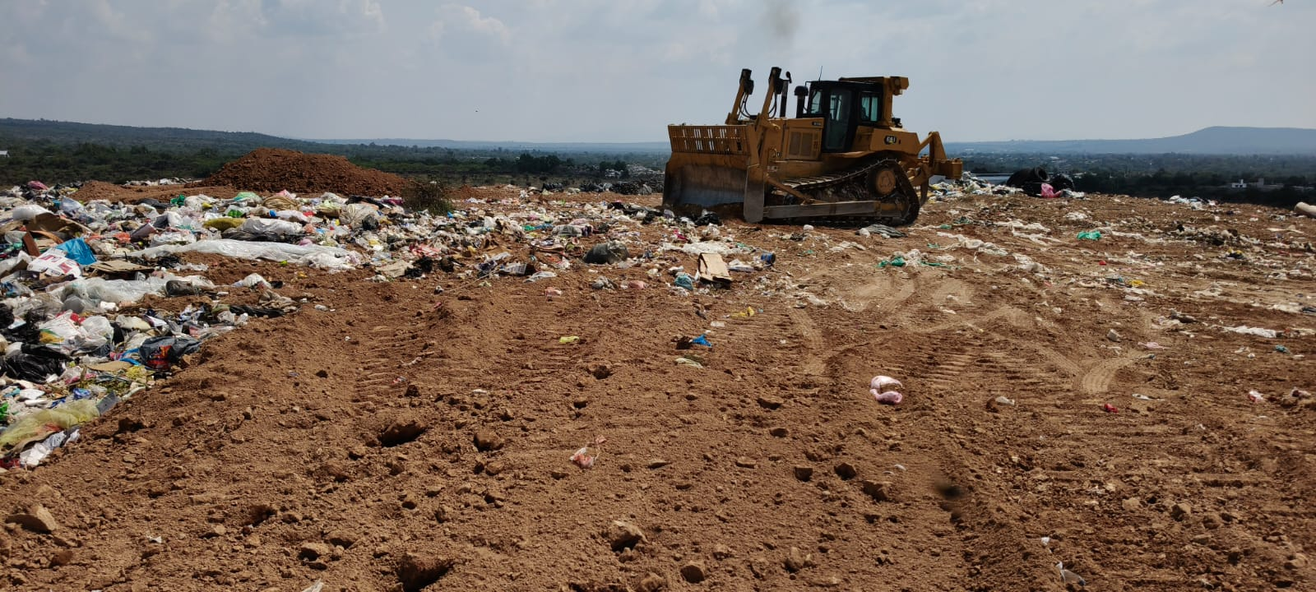

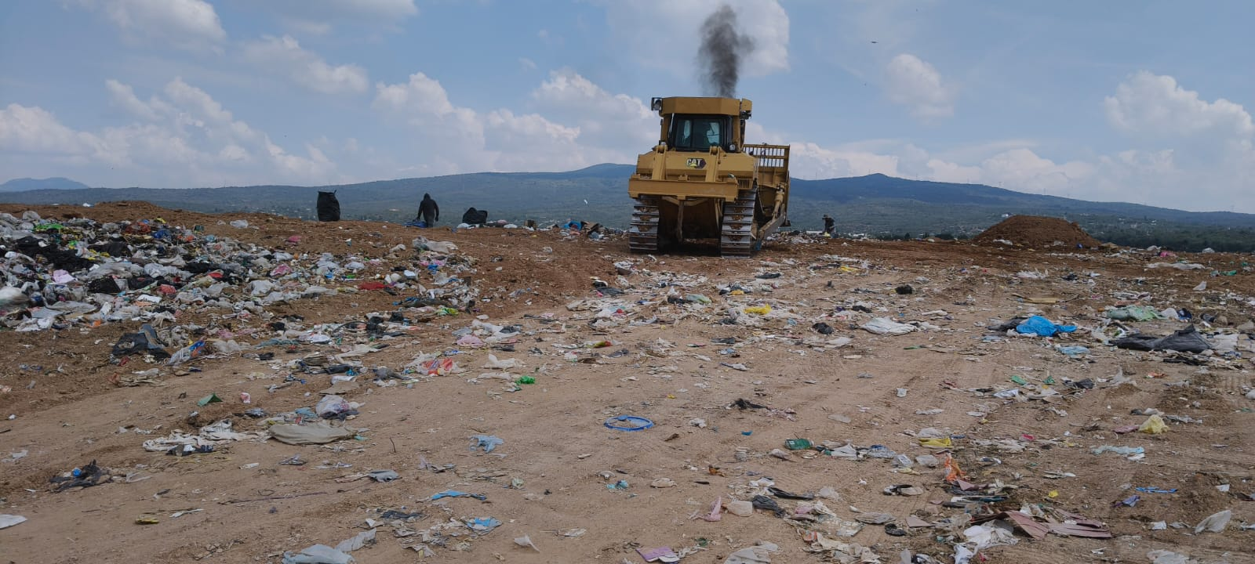
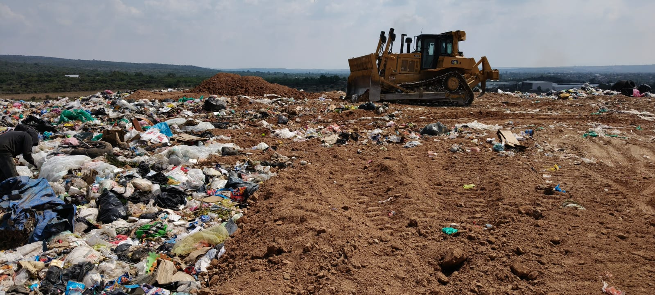
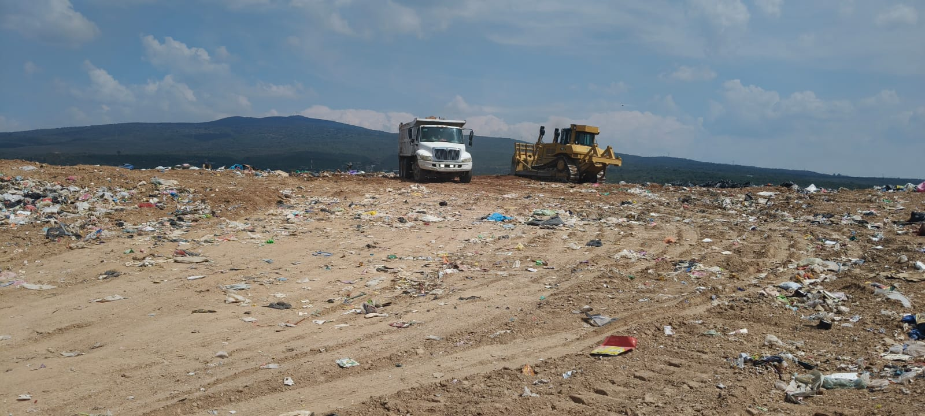

Descripción: Se realizò la cobertura y compactaciòn con material (tepetate) en los Residuos Sòlidos Urbanos con la finalidad de evitar la dispersiòn de materiales ligeros, fauna nociva y la infitraciòn pluvial.

Informe Mensual de Sitios de Disposición Final Municipal

Compactación de residuos | Fecha de ejecución | Lunes 04 de mayo de 2026

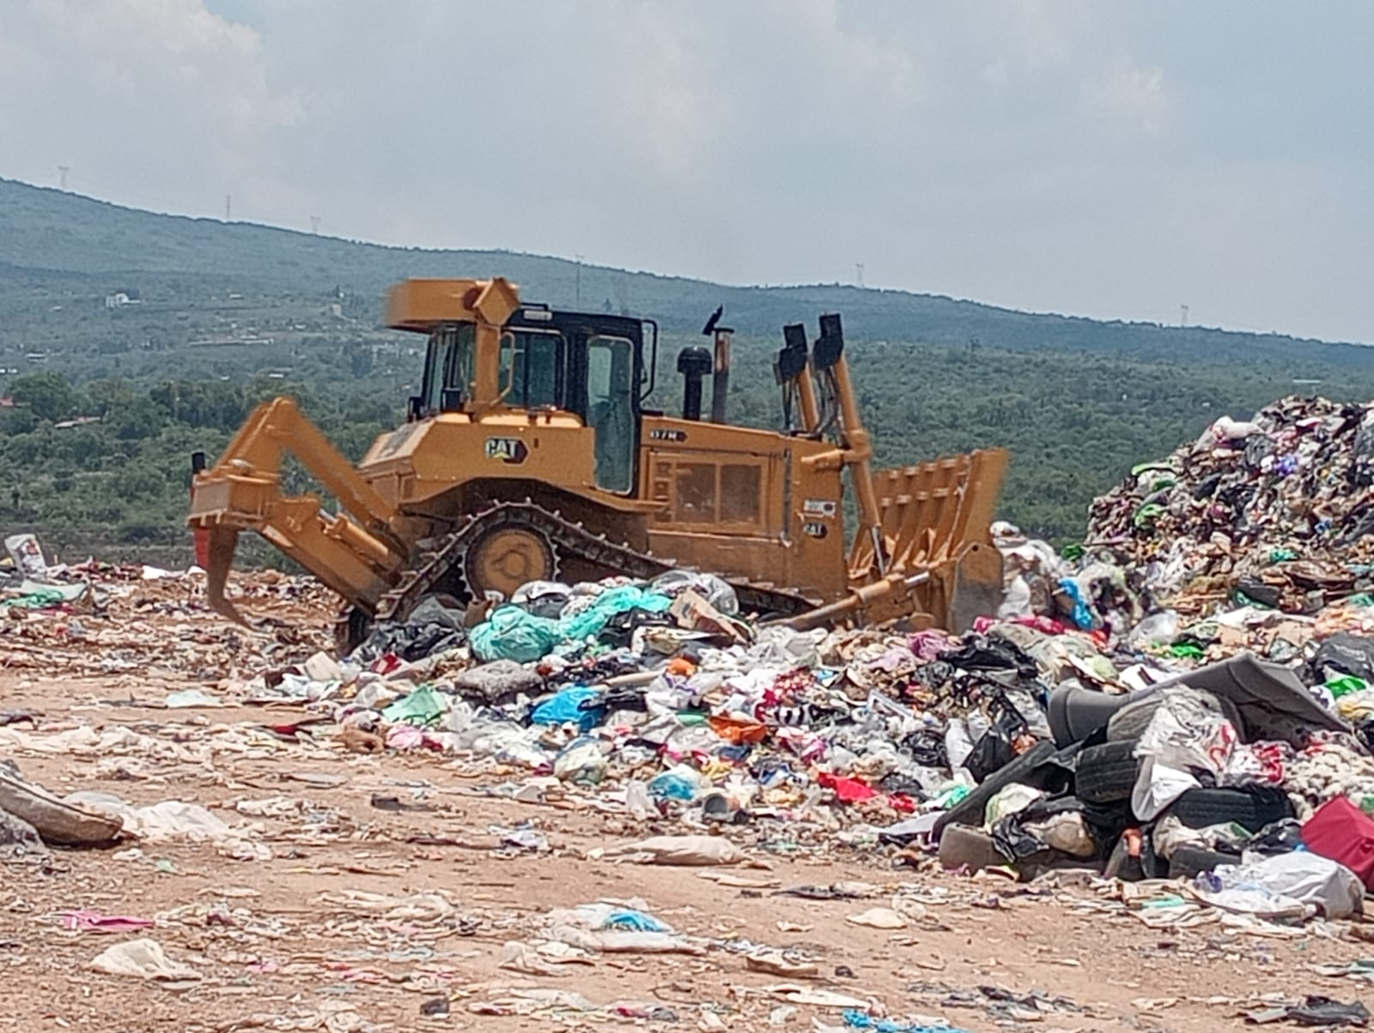
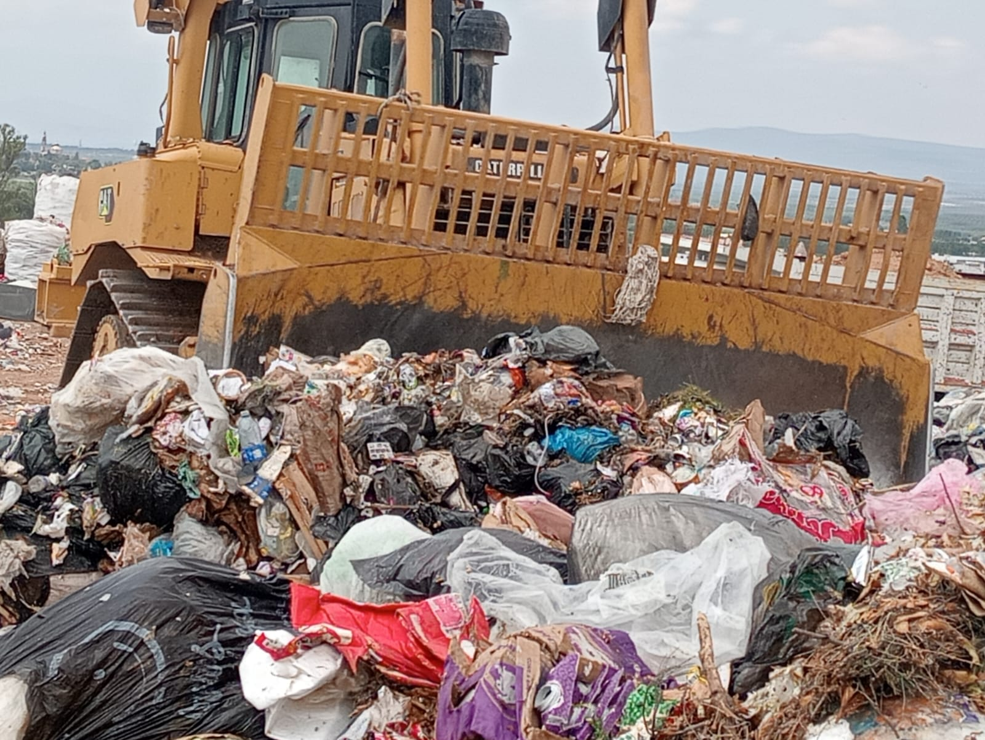
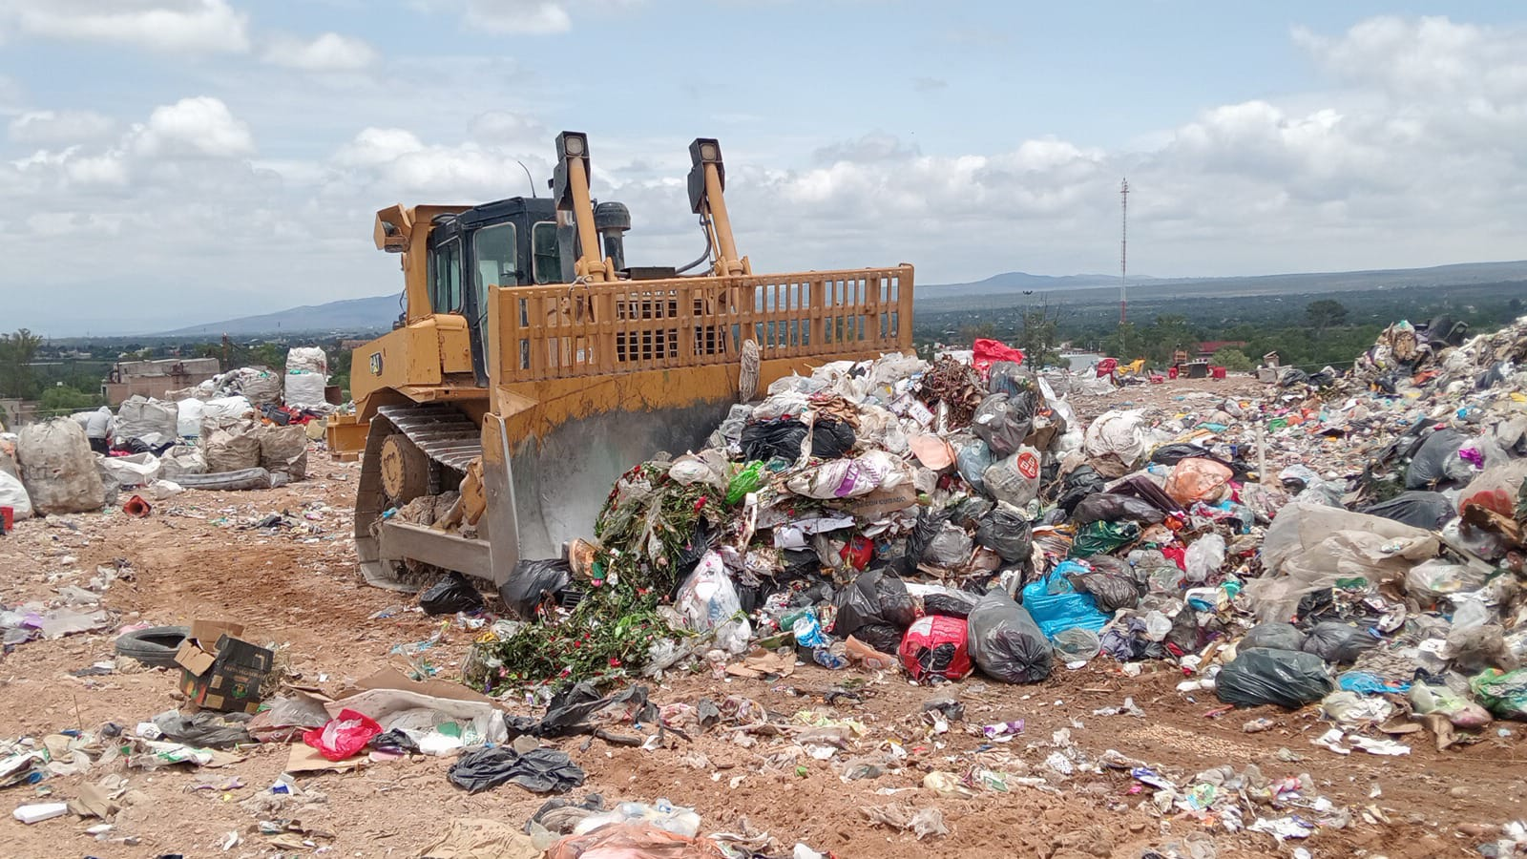

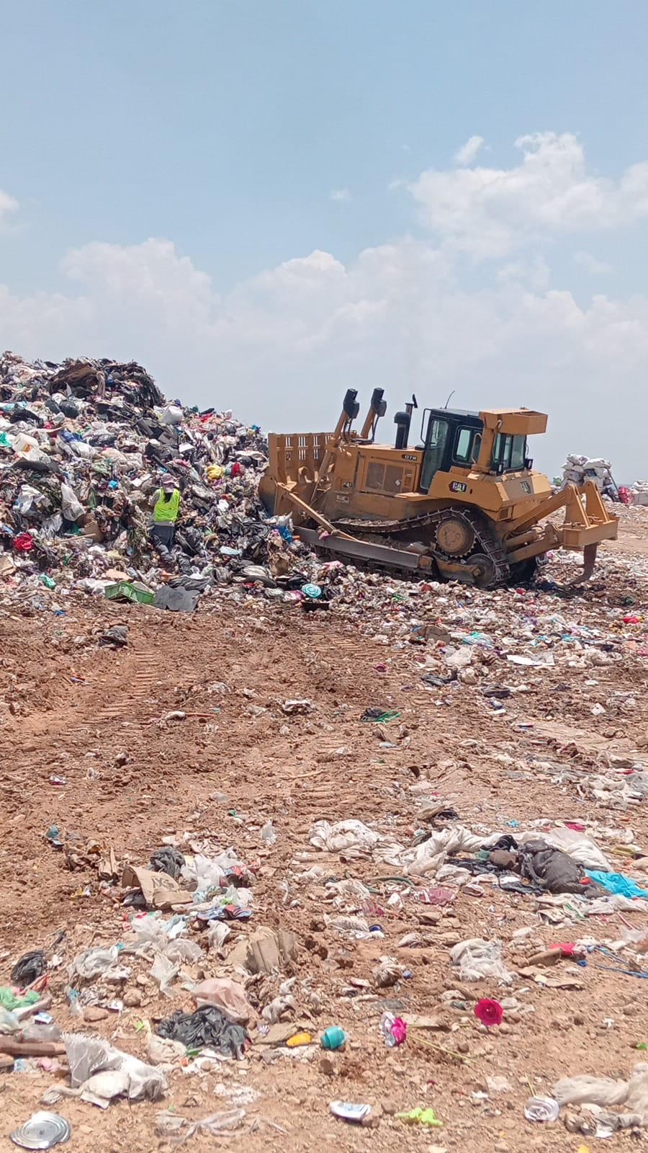
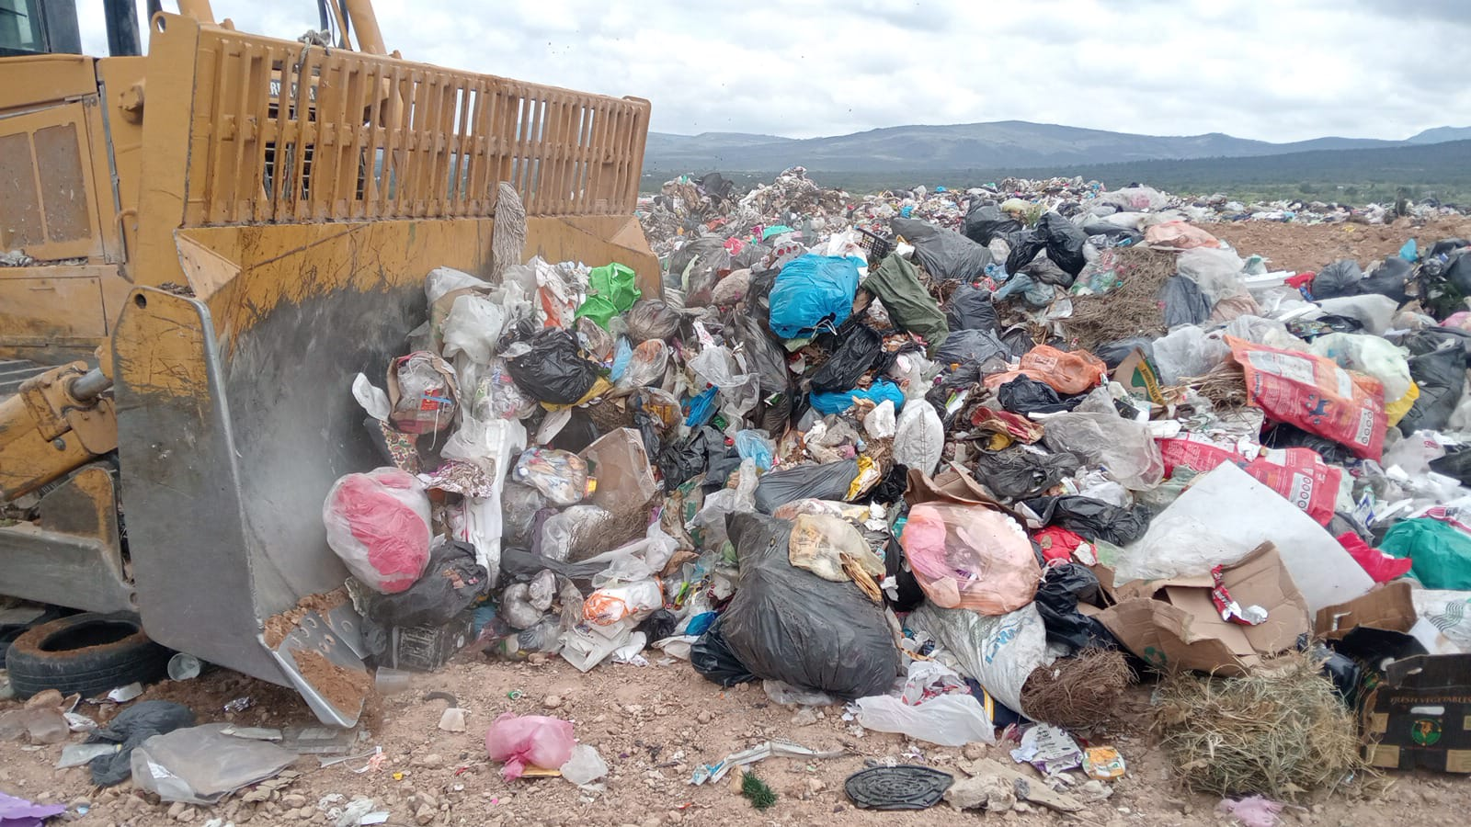
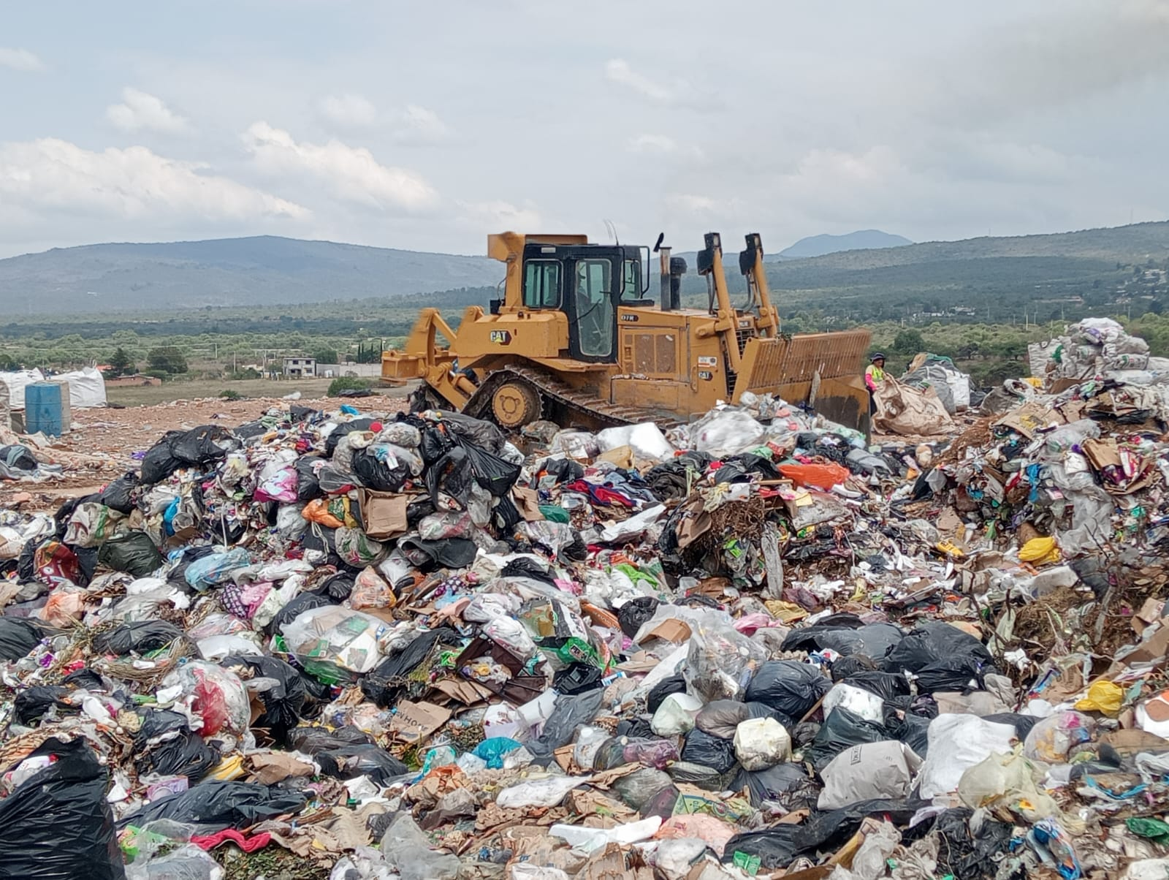

Descripción: Se realizò la compactaciòn de los Residuos Sòlidos Urbanos no valorizables, con la finalidad de poder reducir el volumen, facilita la cobertura de la capa con material y reduce el impacto ambiental.

Informe Mensual de Sitios de Disposición Final Municipal

Control de fauna nociva | Fecha de ejecución | jueves 21 de mayo de 2026

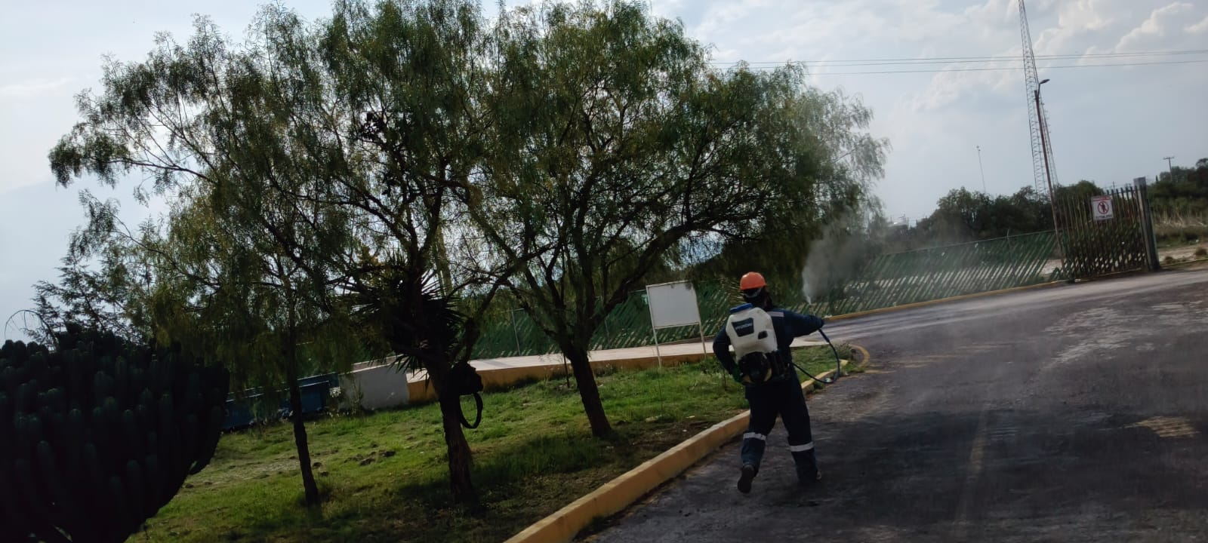
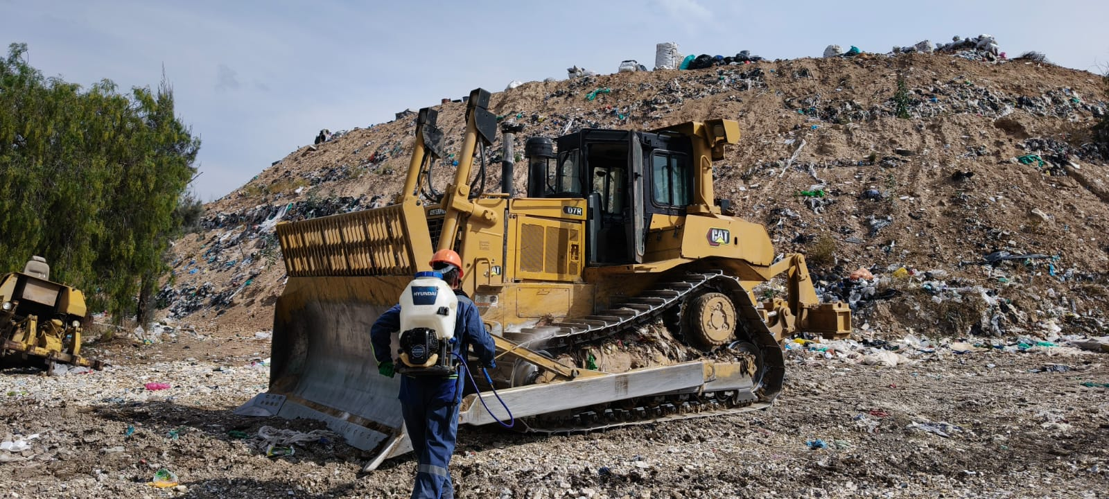
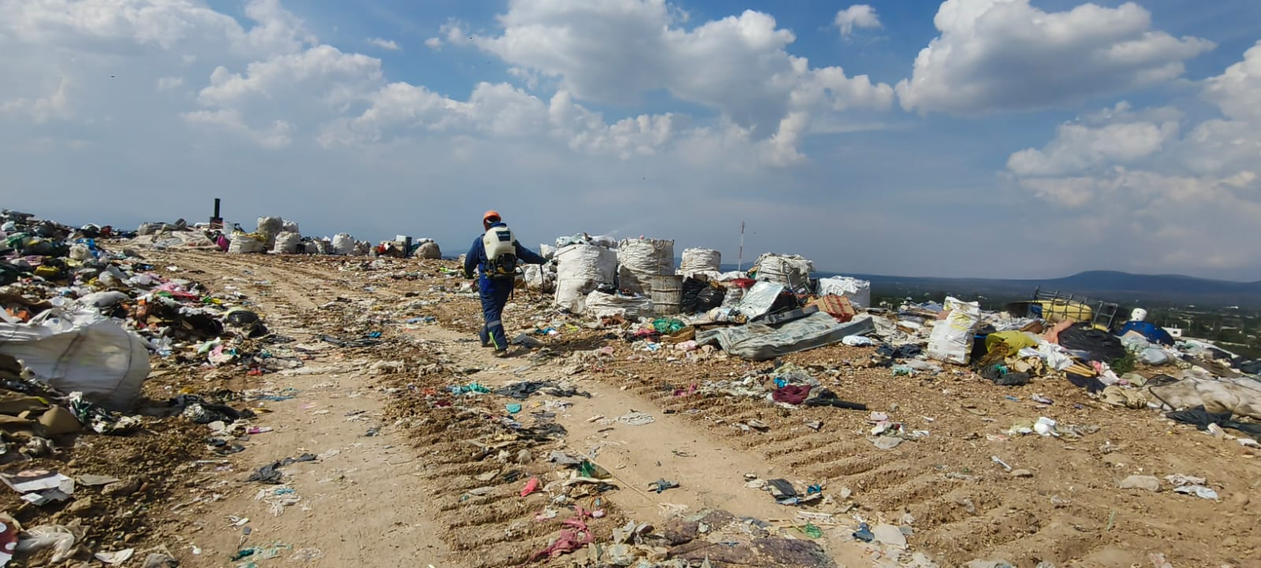

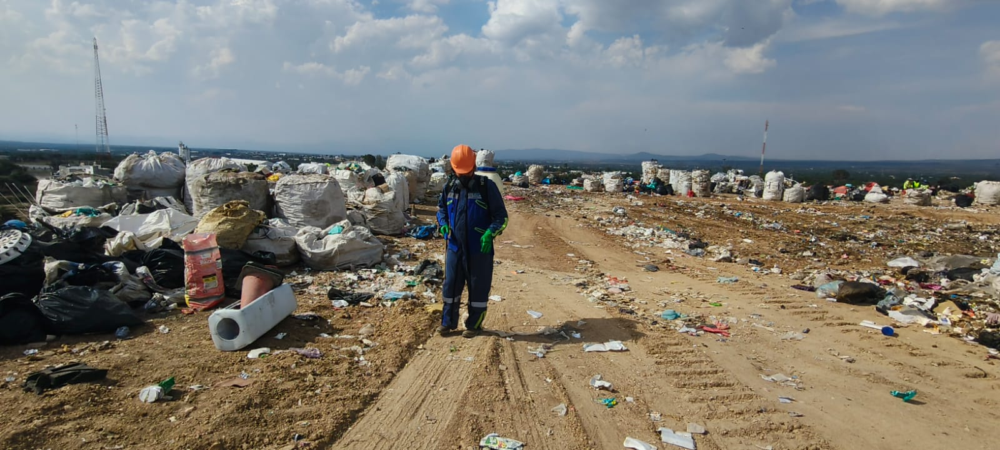
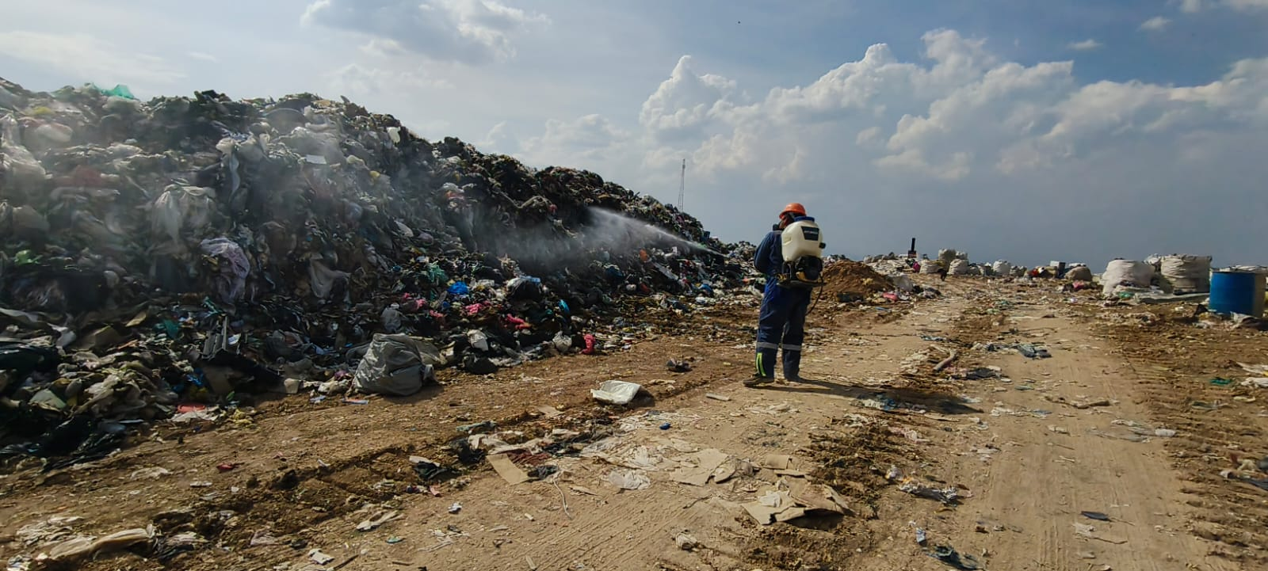
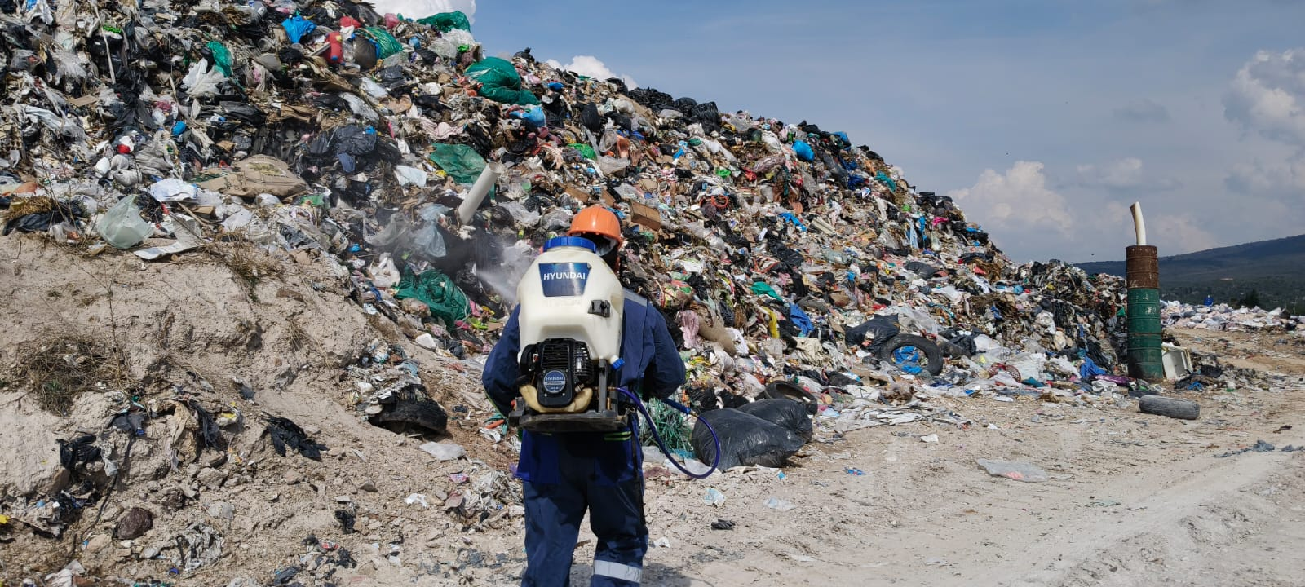

Descripción: se realizo la fumigaciòn en todas las àreas de las instalaciones del Relleno Sanitario Municipal, esto para evitar la proliferaciòn de la fauna nociva dentro y fuera de las instalaciones.

Informe Mensual de Sitios de Disposición Final Municipal

Recolección de materiales ligeros | Fecha de ejecución | Miercoles 06 de mayo de 2026

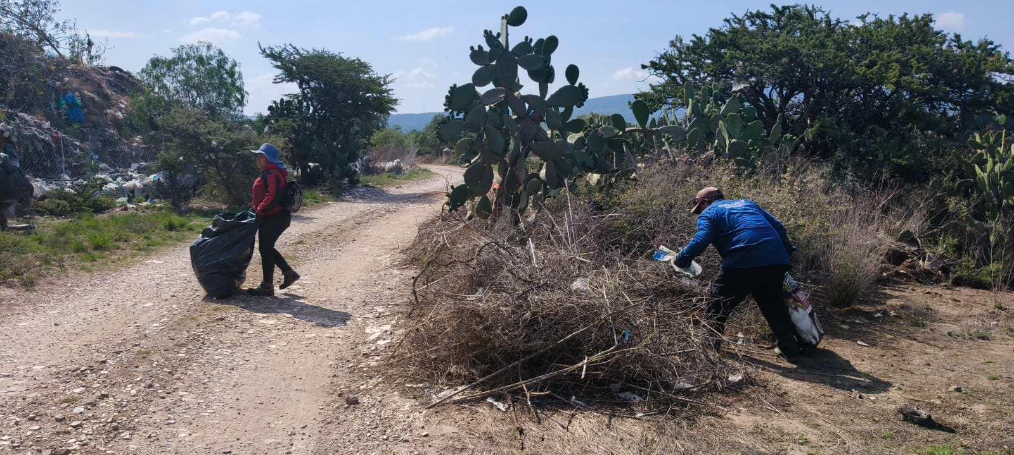
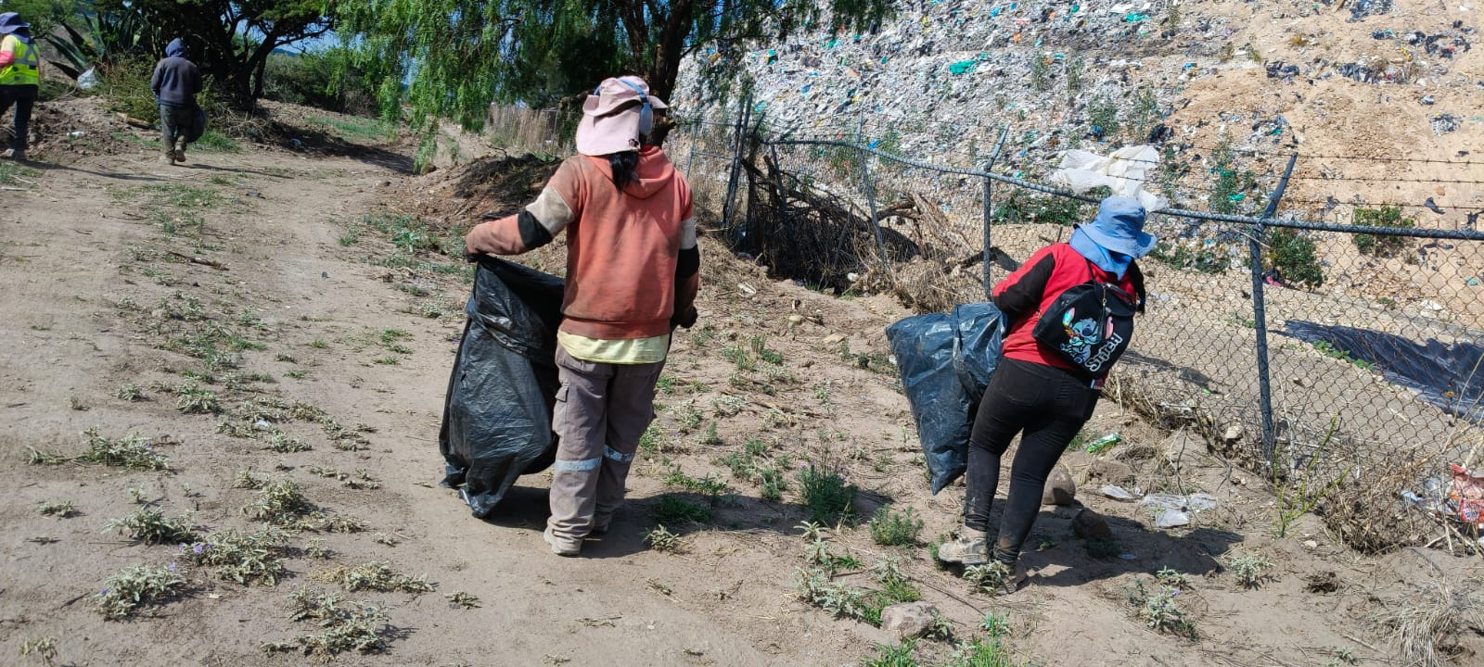
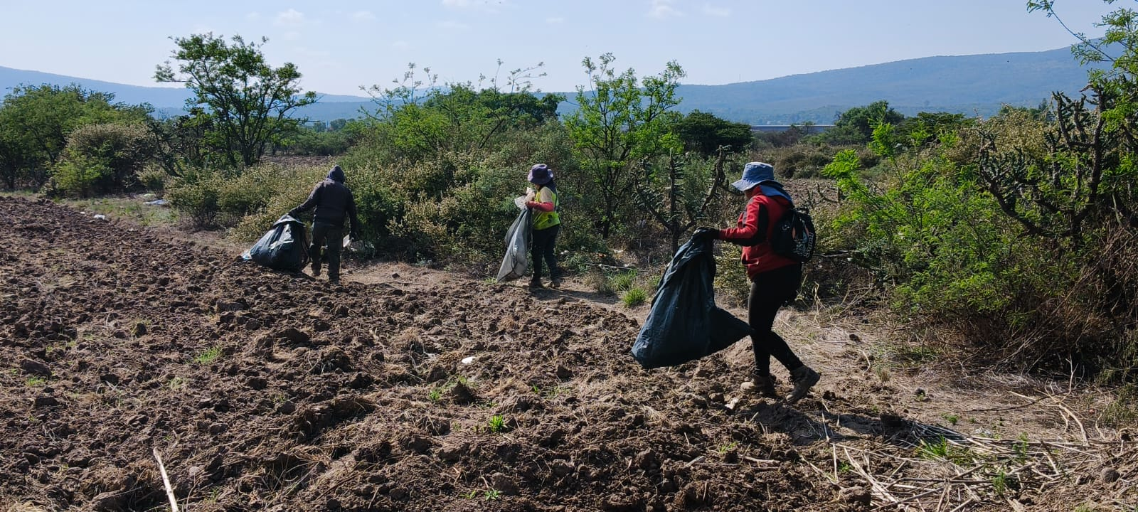

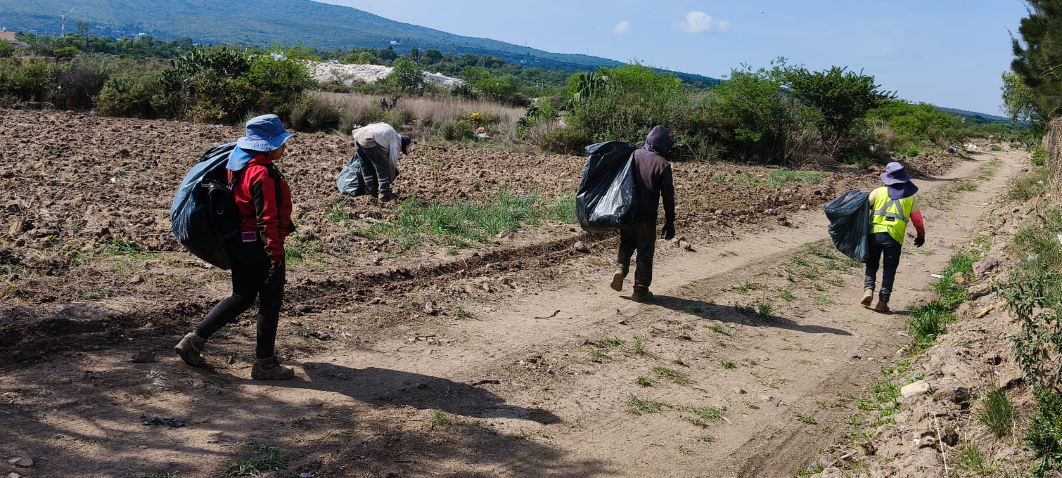
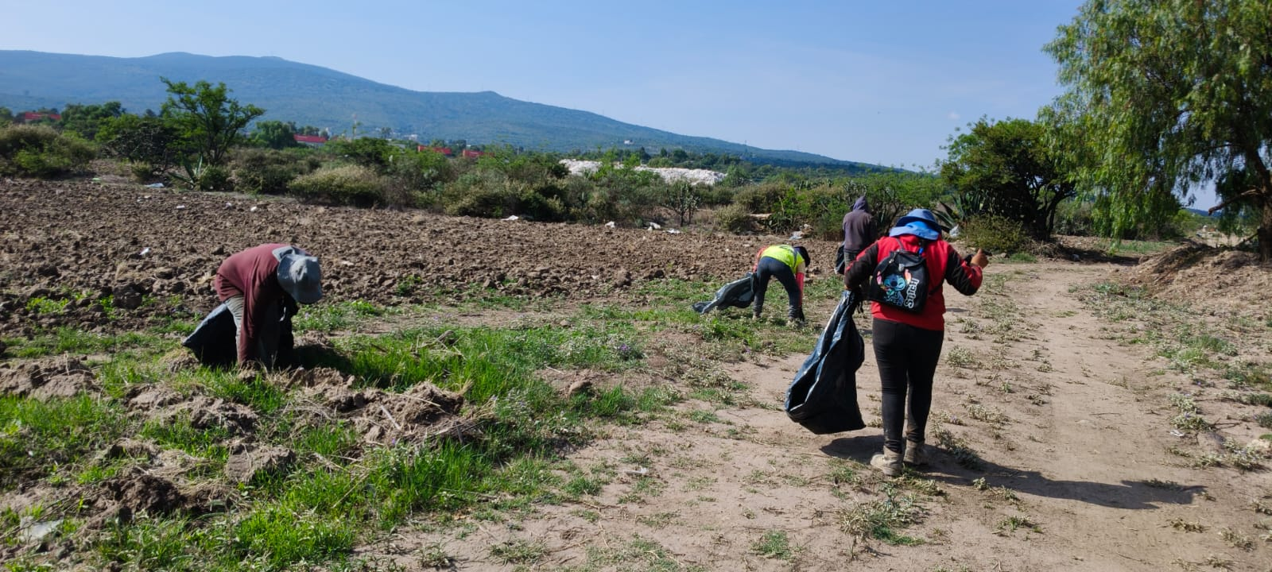
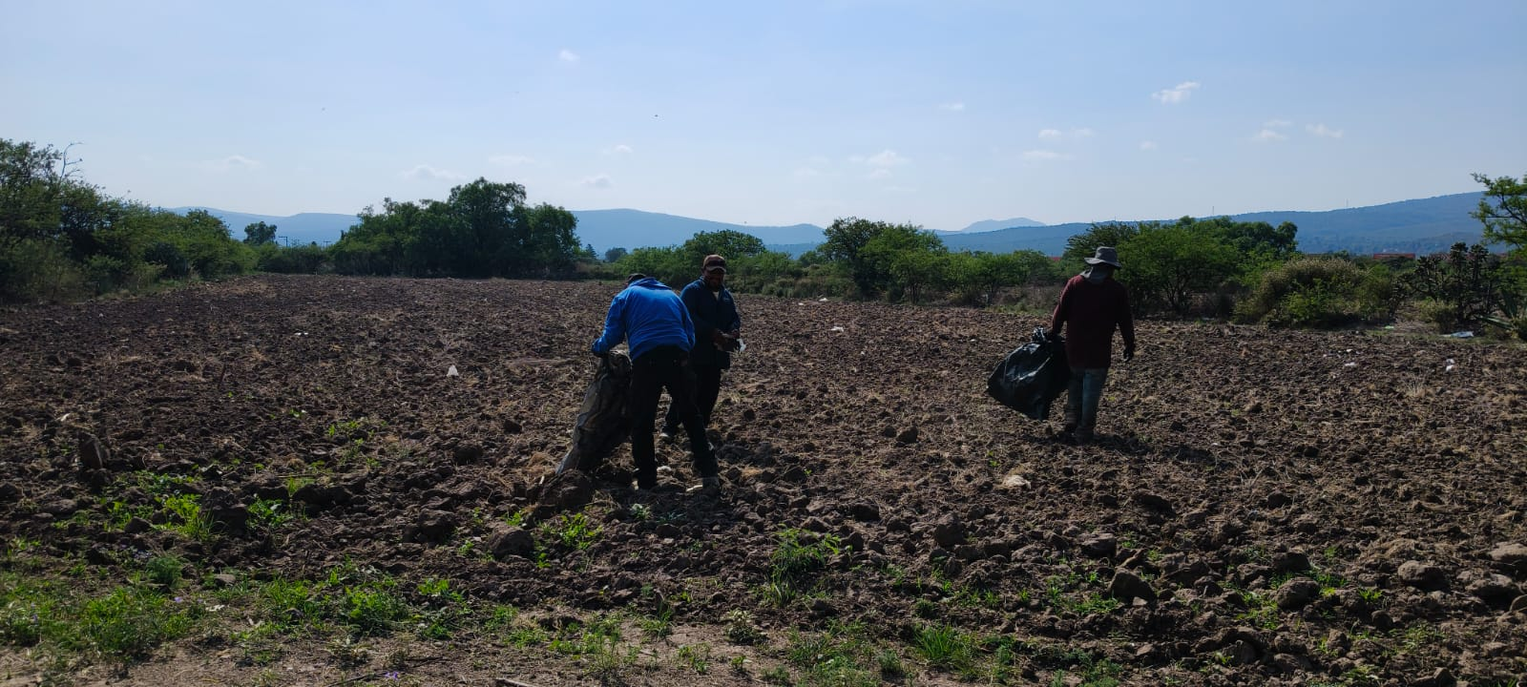

Descripción: Se Realizò la limpieza en la periferia de las instalaciones del Relleno Sanitario Municipal, dentro y fuera de estas, esto con el objetivo de evitar la dispersiòn de estos materiales a los predios vecinos.

Informe Mensual de Sitios de Disposición Final Municipal

Captación y recirculación de lixiviados | Fecha de ejecución | Lunes 11 de mayo de 2026

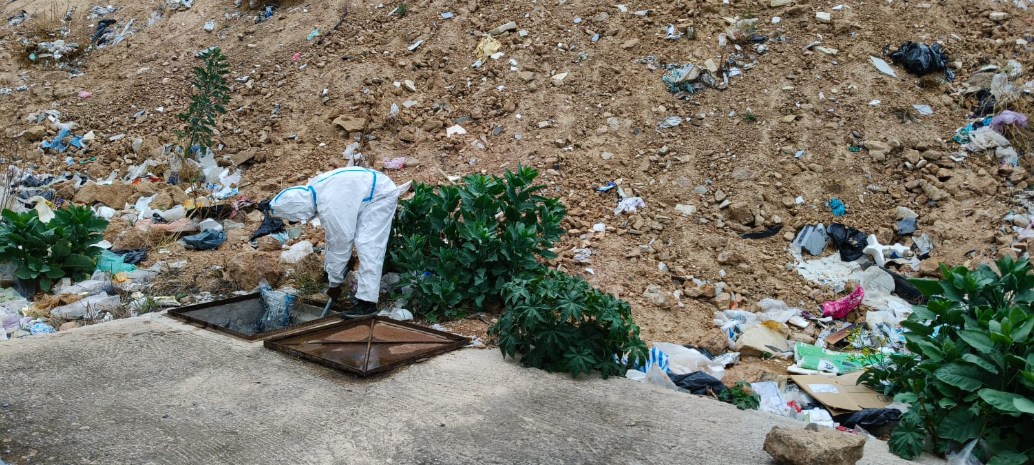
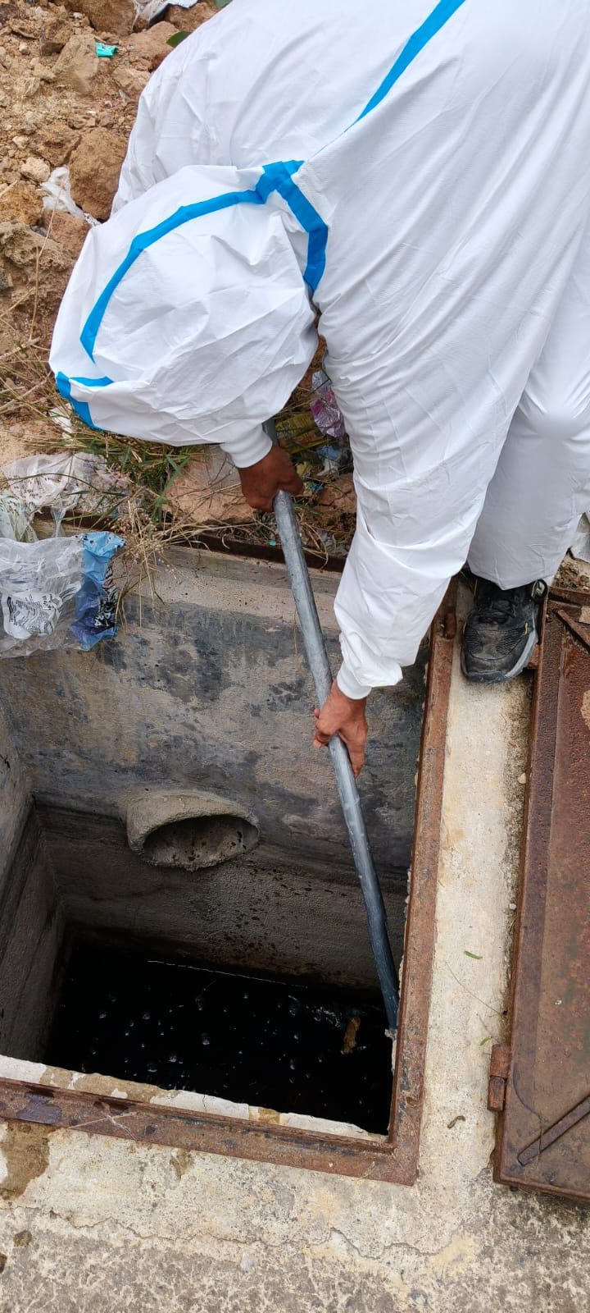
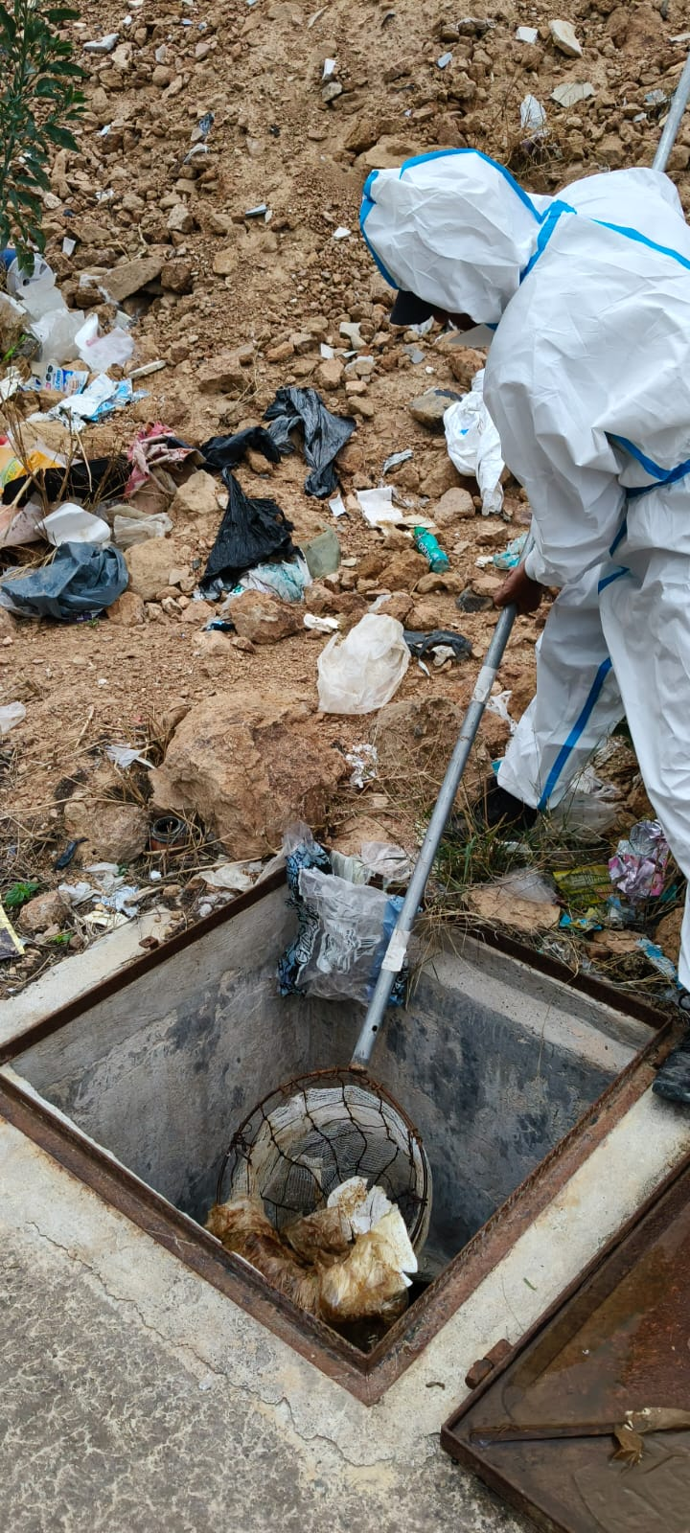

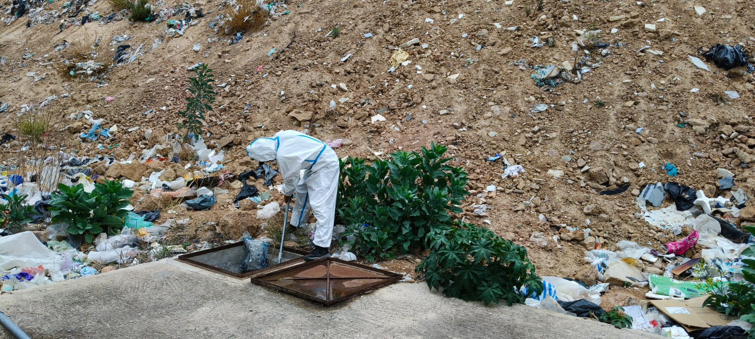
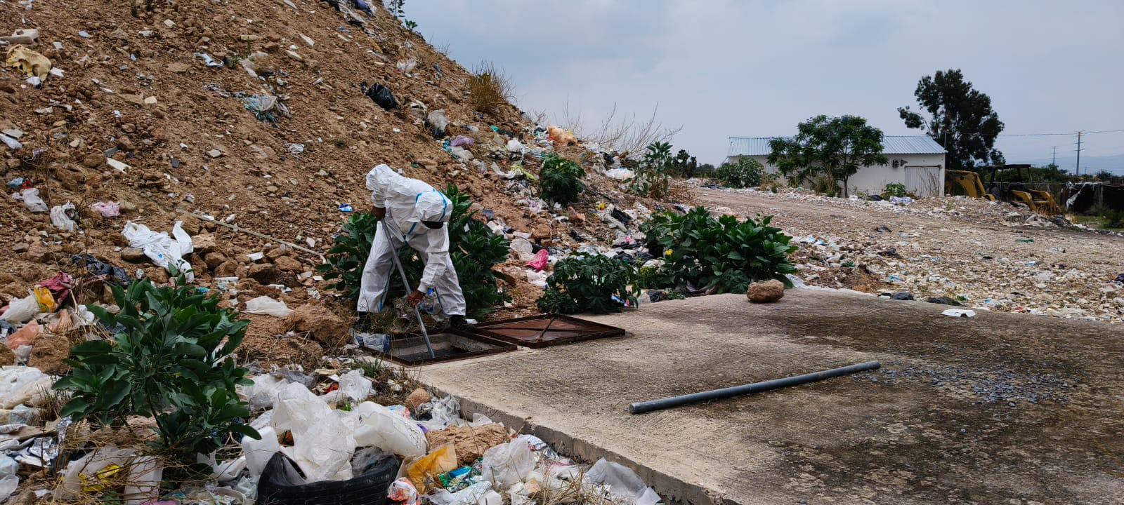

Descripciòn: Se realizò la captaciòn y recirculaciòn de lixiviados para evitar impactos ambientales.

Informe Mensual de Sitios de Disposición Final Municipal

Mantenimiento de drenes pluviales | Fecha de ejecución | Viernes 08 de mayo de 2026

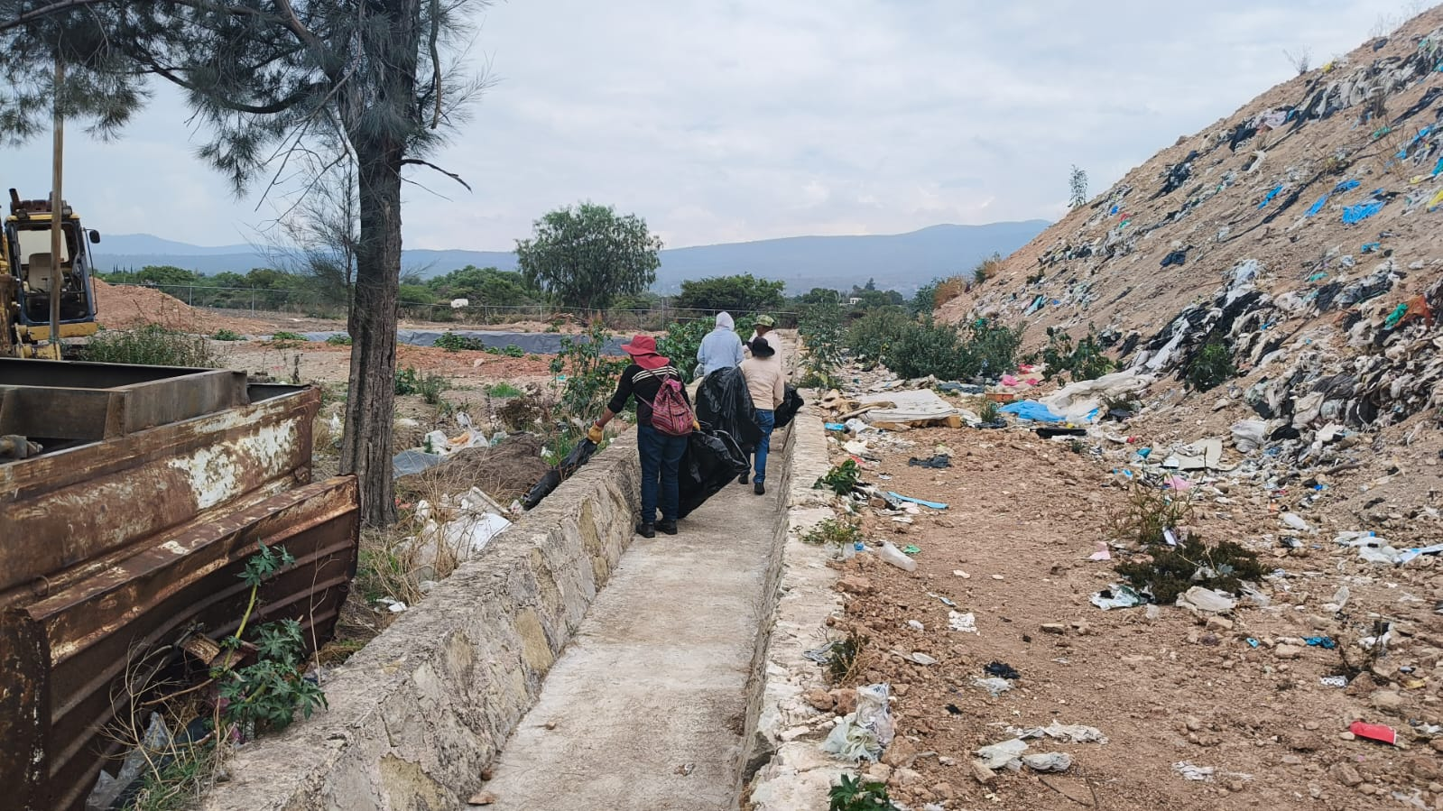
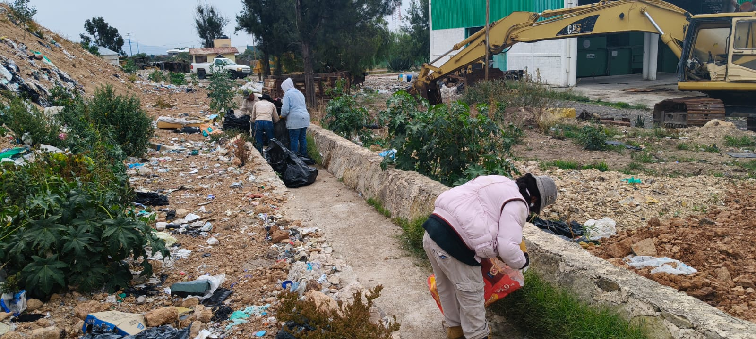
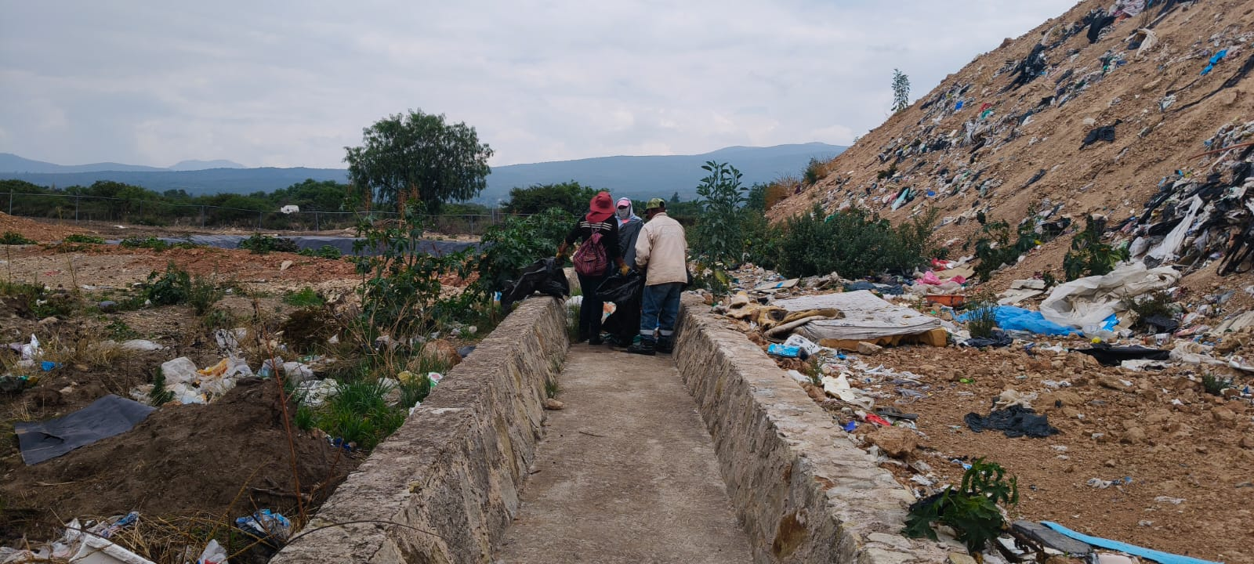

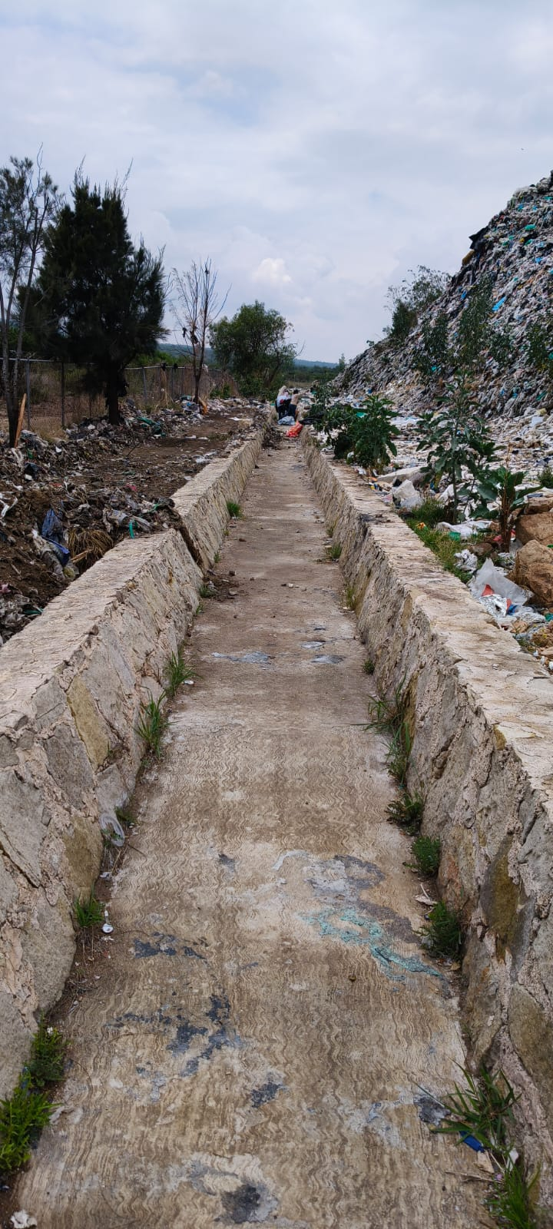
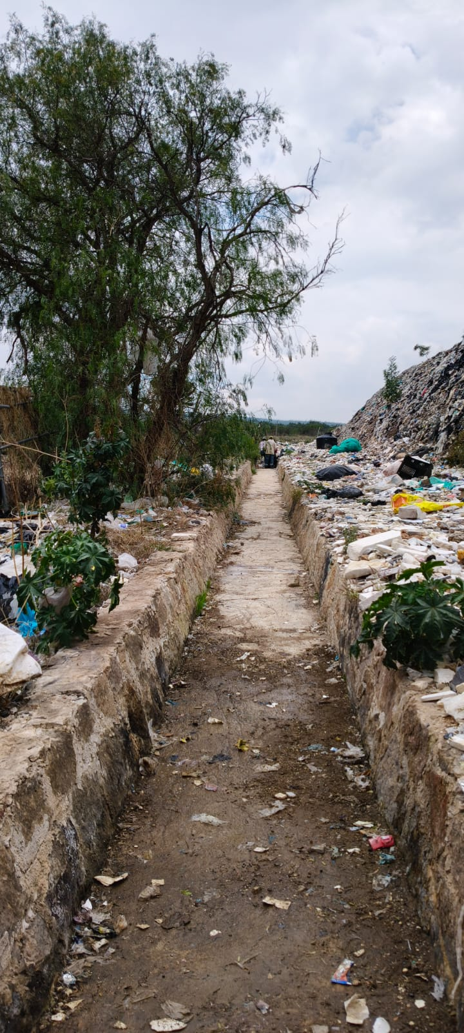
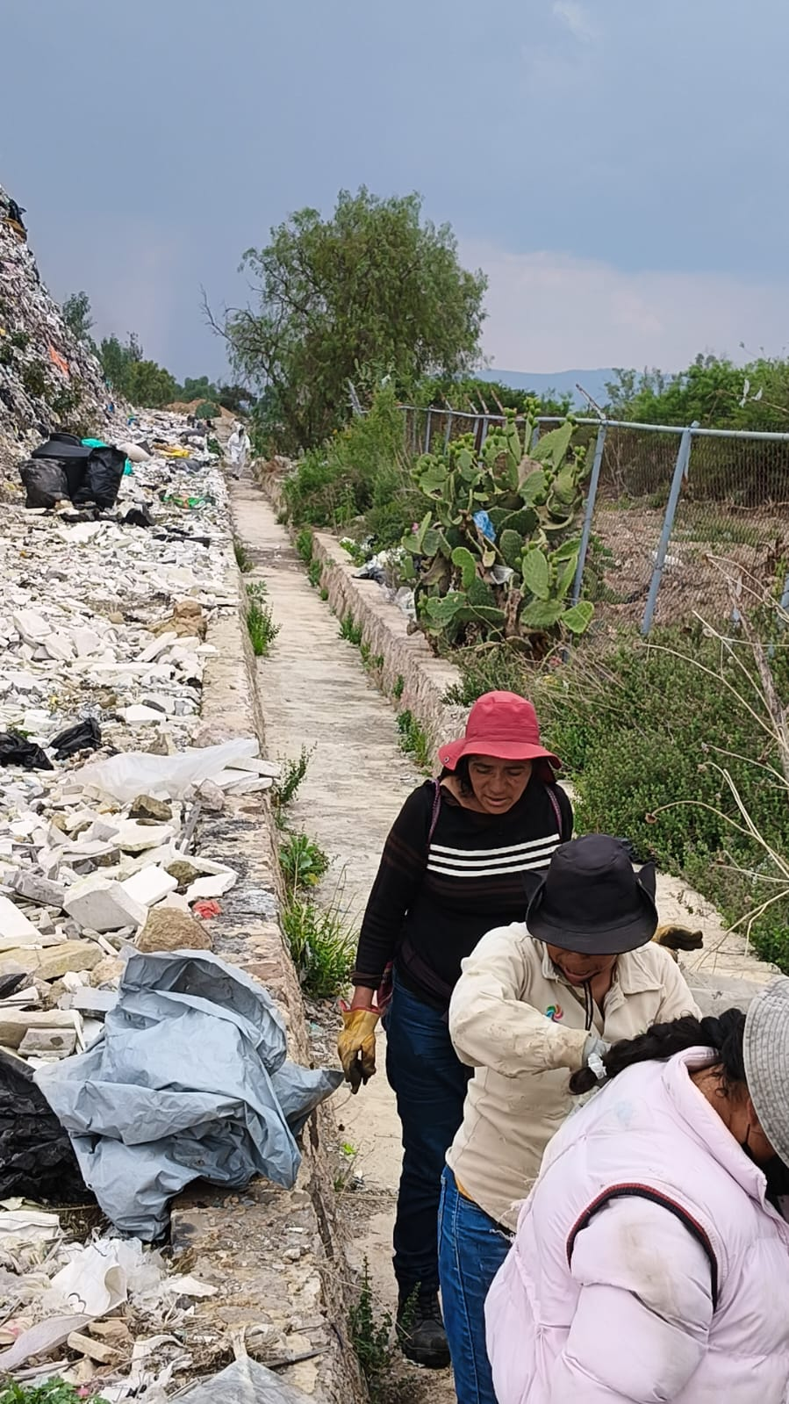

Descripción: Se realizò la limpieza del dren pluvial, esto con el objetivo de prevenir inundaciones, contaminaciòn, malos olores y garantizar el correcto funcionamiento del sistema de gestiòn de aguas pluviales.

Informe Mensual de Sitios de Disposición Final Municipal

Recolección de Neumatico | Fecha de ejecución | 26 y 29 de Mayo de 2026.

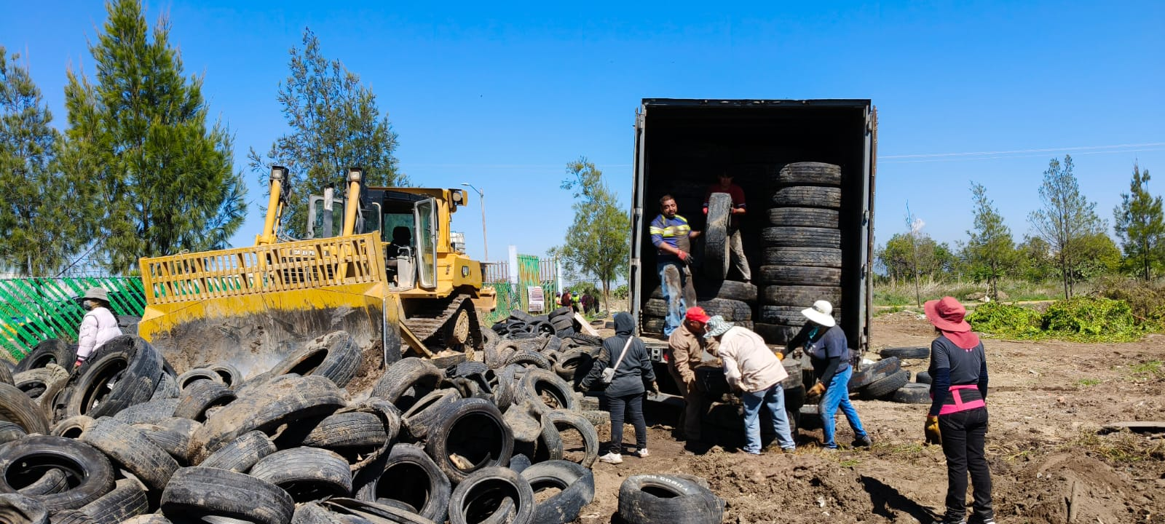
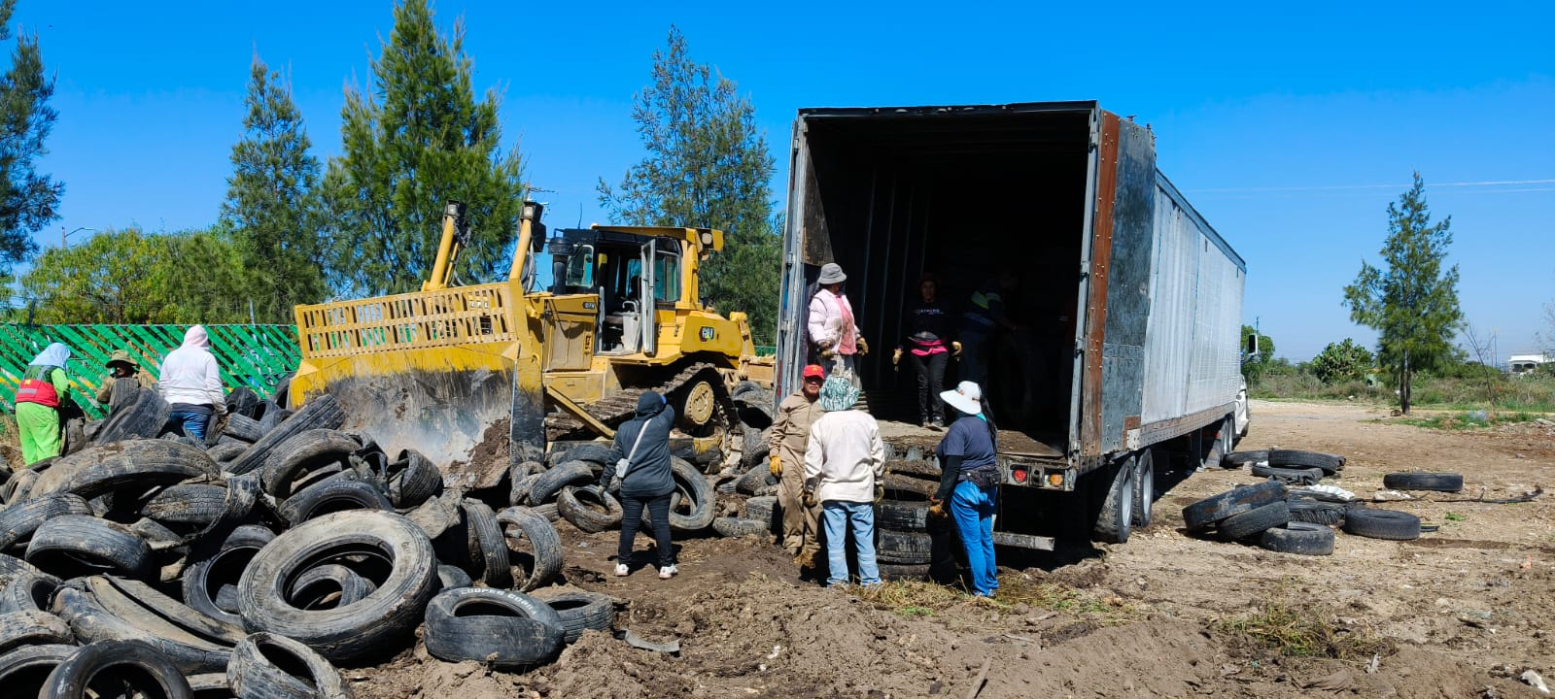
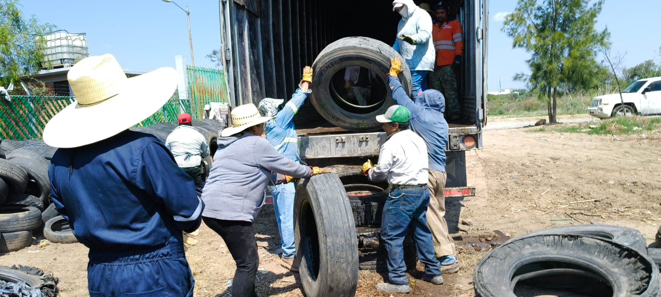

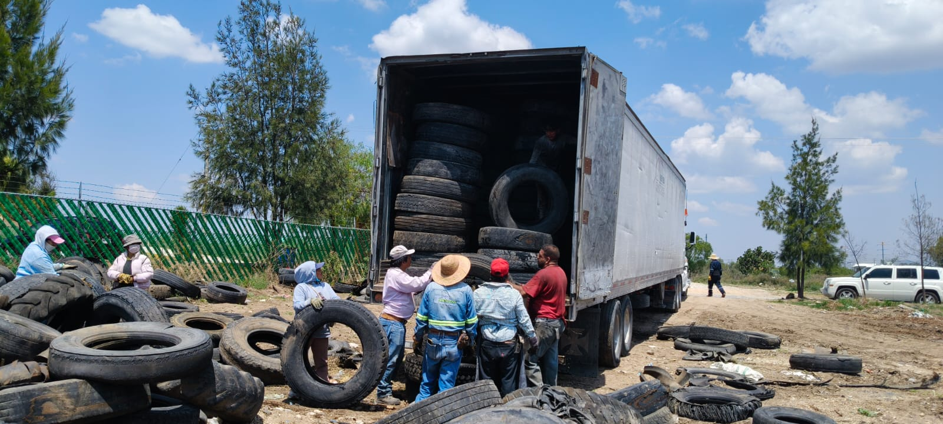
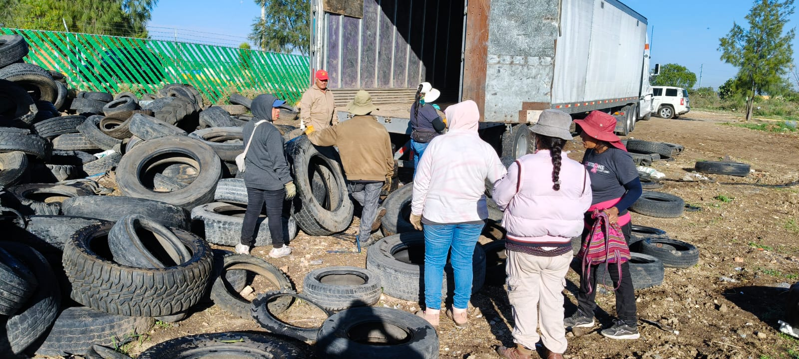
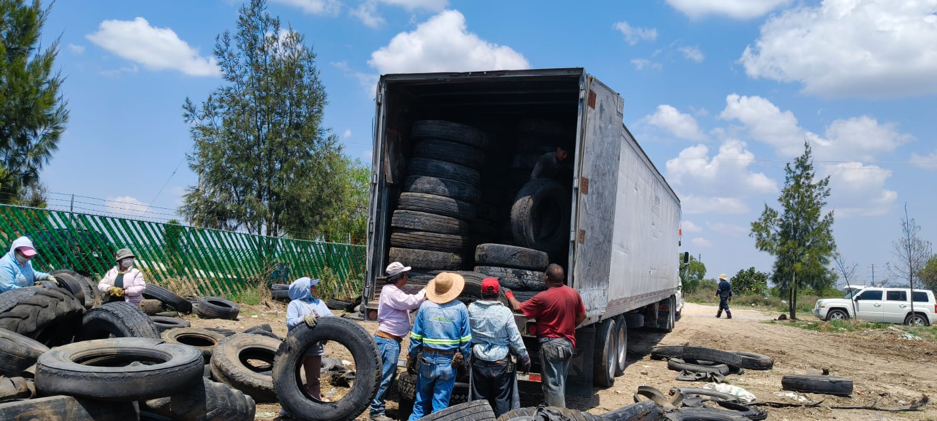

Descripciòn: En el mes de Mayo se hizo por parte de la empresa de Fortaleza una parte de neumaticos almacenados en el sitio.

